8. Corazon dividido
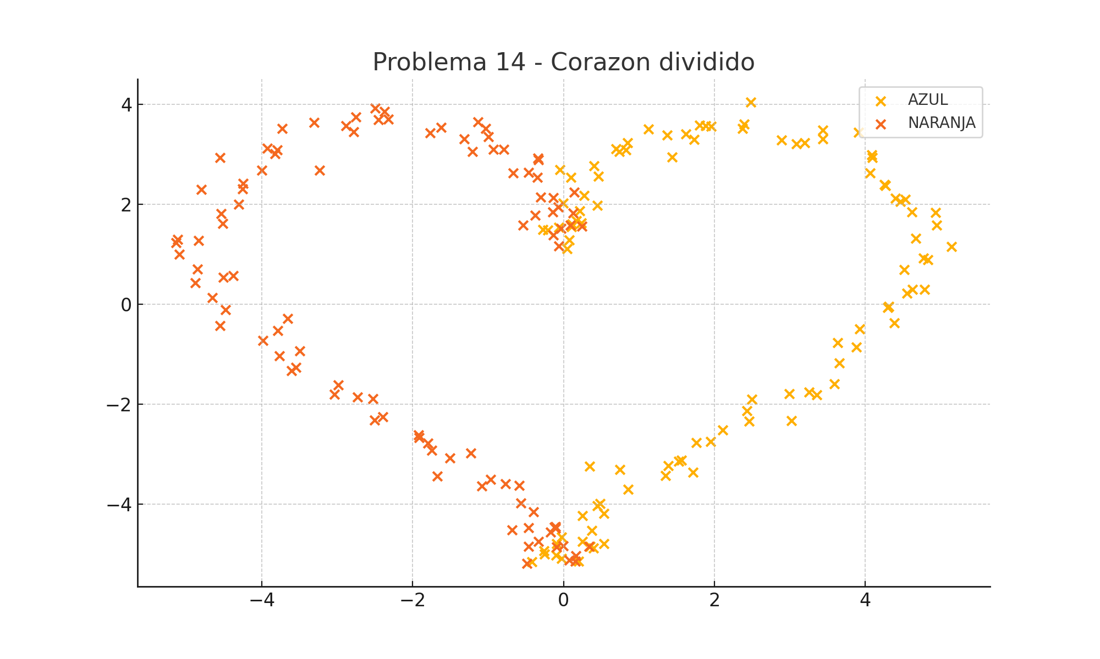
X1 | X2 | f(X1, X2) | Type
0.076601487283 | 1.2835476282 | 1 | AZUL
0.044858344495 | 1.1010864361 | 1 | AZUL
-0.062291312313 | 1.5345124035 | 1 | AZUL
-0.27221674865 | 1.4856568838 | 1 | AZUL
0.23745123723 | 1.6262857349 | 1 | AZUL
-0.20621999769 | 1.4774730962 | 1 | AZUL
0.10535200938 | 1.5448638177 | 1 | AZUL
0.11192494127 | 1.5994835999 | 1 | AZUL
0.21166930249 | 1.8681061101 | 1 | AZUL
0.16928344725 | 1.6676460036 | 1 | AZUL
0.27542577936 | 2.1697085876 | 1 | AZUL
-0.0012879254393 | 2.0184798389 | 1 | AZUL
0.44401673619 | 1.970966868 | 1 | AZUL
0.099655568827 | 2.5358582133 | 1 | AZUL
-0.051065294295 | 2.6818413379 | 1 | AZUL
0.40207947027 | 2.7682925262 | 1 | AZUL
0.45911422698 | 2.5558333822 | 1 | AZUL
0.74023272593 | 3.0542853181 | 1 | AZUL
0.82377707628 | 3.0816567225 | 1 | AZUL
0.84590941047 | 3.2292519566 | 1 | AZUL
0.69357872004 | 3.1052831085 | 1 | AZUL
1.4420944787 | 2.9449018463 | 1 | AZUL
1.1251911558 | 3.5014456879 | 1 | AZUL
1.7302009244 | 3.2917712497 | 1 | AZUL
1.3762053522 | 3.3798338568 | 1 | AZUL
1.6201385759 | 3.3998550314 | 1 | AZUL
1.8833129851 | 3.5688104075 | 1 | AZUL
1.8065545592 | 3.5763939615 | 1 | AZUL
1.9563021527 | 3.5515726739 | 1 | AZUL
2.4785271355 | 4.0385627875 | 1 | AZUL
2.397253054 | 3.6001598953 | 1 | AZUL
2.3693889395 | 3.5111245747 | 1 | AZUL
2.8877759311 | 3.2805432114 | 1 | AZUL
3.1967244216 | 3.2268377661 | 1 | AZUL
3.0897960137 | 3.2015898136 | 1 | AZUL
3.434057966 | 3.4834245512 | 1 | AZUL
3.4365688302 | 3.3007504881 | 1 | AZUL
3.9102541298 | 3.4305290838 | 1 | AZUL
4.0838604793 | 2.9869357543 | 1 | AZUL
4.0644579575 | 2.6237151864 | 1 | AZUL
4.0921575611 | 2.9331286453 | 1 | AZUL
4.2575704227 | 2.390125128 | 1 | AZUL
4.2676716194 | 2.3654642625 | 1 | AZUL
4.4671775363 | 2.0517685255 | 1 | AZUL
4.5279997659 | 2.0972479039 | 1 | AZUL
4.3994360392 | 2.1134673031 | 1 | AZUL
4.6156662477 | 1.8362147795 | 1 | AZUL
4.9326851728 | 1.8253934161 | 1 | AZUL
4.9483398674 | 1.5775742572 | 1 | AZUL
4.6662350468 | 1.3130962813 | 1 | AZUL
5.140482074 | 1.1513149197 | 1 | AZUL
4.5151030508 | 0.6921299876 | 1 | AZUL
4.8326503384 | 0.88553390775 | 1 | AZUL
4.7709923704 | 0.92219103232 | 1 | AZUL
4.7900534301 | 0.29386456933 | 1 | AZUL
4.6263051913 | 0.29479489848 | 1 | AZUL
4.5539831975 | 0.21880004853 | 1 | AZUL
4.2967085296 | -0.068797787298 | 1 | AZUL
4.315551473 | -0.043860159332 | 1 | AZUL
4.3862036796 | -0.37812941154 | 1 | AZUL
3.9293443065 | -0.50202739247 | 1 | AZUL
3.8815498866 | -0.86303706552 | 1 | AZUL
3.631977748 | -0.76864659966 | 1 | AZUL
3.6528012203 | -1.1756543649 | 1 | AZUL
3.5882977321 | -1.5925773372 | 1 | AZUL
3.3547357109 | -1.8213011782 | 1 | AZUL
2.9901444348 | -1.7991138775 | 1 | AZUL
3.2537403327 | -1.7663520585 | 1 | AZUL
3.0235957755 | -2.3378548447 | 1 | AZUL
2.4939000771 | -1.904127532 | 1 | AZUL
2.4339870041 | -2.1357431507 | 1 | AZUL
2.4606162891 | -2.3451466627 | 1 | AZUL
1.9495531758 | -2.7516345152 | 1 | AZUL
2.1120219664 | -2.520228498 | 1 | AZUL
1.7593915829 | -2.7756825641 | 1 | AZUL
1.3870587834 | -3.2368689971 | 1 | AZUL
1.7128136548 | -3.3699711031 | 1 | AZUL
1.5641353416 | -3.1256384863 | 1 | AZUL
1.5245001346 | -3.1482981532 | 1 | AZUL
0.74293476452 | -3.3154189711 | 1 | AZUL
0.34343933149 | -3.2480294392 | 1 | AZUL
1.3495850456 | -3.4314241333 | 1 | AZUL
0.85424991234 | -3.7067797838 | 1 | AZUL
0.4827198009 | -3.9951390617 | 1 | AZUL
0.44538974253 | -4.0324337467 | 1 | AZUL
0.53446324406 | -4.1891981269 | 1 | AZUL
0.24689576926 | -4.2301210304 | 1 | AZUL
0.25173061892 | -4.7485306668 | 1 | AZUL
0.34942288527 | -4.8538204732 | 1 | AZUL
0.37085211492 | -4.5315184716 | 1 | AZUL
0.39289595333 | -4.8801835273 | 1 | AZUL
-0.41684655649 | -5.1563682659 | 1 | AZUL
0.53739135162 | -4.7978986364 | 1 | AZUL
-0.092449690953 | -4.7948010807 | 1 | AZUL
-0.25132097794 | -5.0035506723 | 1 | AZUL
0.19667464629 | -5.1496626685 | 1 | AZUL
-0.023389972462 | -5.0954548036 | 1 | AZUL
-0.099918038975 | -5.0280278901 | 1 | AZUL
-0.25825953694 | -4.9408978601 | 1 | AZUL
-0.029252181042 | -4.6644328553 | 1 | AZUL
0.33949238527 | -4.8444835718 | -1 | NARANJA
-0.488462821 | -5.1903612062 | -1 | NARANJA
-0.093536972727 | -4.8594867866 | -1 | NARANJA
0.074756956121 | -5.1251589145 | -1 | NARANJA
0.16079937418 | -5.0339368108 | -1 | NARANJA
-0.46662671829 | -4.8520005618 | -1 | NARANJA
0.15609846111 | -5.1438806817 | -1 | NARANJA
-0.10998191906 | -4.4904640143 | -1 | NARANJA
-0.0074292463919 | -4.839541455 | -1 | NARANJA
-0.10408579924 | -4.4492509757 | -1 | NARANJA
-0.17323732103 | -4.5597794233 | -1 | NARANJA
-0.33216021159 | -4.7480940455 | -1 | NARANJA
-0.11948597413 | -4.4648574417 | -1 | NARANJA
-0.68405215267 | -4.5184247194 | -1 | NARANJA
-0.56901010005 | -3.9778305069 | -1 | NARANJA
-0.46158934754 | -4.4778656371 | -1 | NARANJA
-0.59106335229 | -3.628367301 | -1 | NARANJA
-0.39928591759 | -4.1545515595 | -1 | NARANJA
-1.0810549053 | -3.6383708604 | -1 | NARANJA
-0.77326071345 | -3.5989238092 | -1 | NARANJA
-0.96632994838 | -3.5048626855 | -1 | NARANJA
-1.672743115 | -3.4409162484 | -1 | NARANJA
-1.2298210785 | -2.9775160334 | -1 | NARANJA
-1.5082116546 | -3.0806737477 | -1 | NARANJA
-1.7464610681 | -2.9279015315 | -1 | NARANJA
-1.926049285 | -2.6146952261 | -1 | NARANJA
-1.7963581611 | -2.781985492 | -1 | NARANJA
-1.915560898 | -2.6779512833 | -1 | NARANJA
-2.5306893504 | -1.8899529106 | -1 | NARANJA
-2.3938375125 | -2.2563687235 | -1 | NARANJA
-2.5048347549 | -2.3175263185 | -1 | NARANJA
-2.733804316 | -1.8586763126 | -1 | NARANJA
-3.0348989085 | -1.8046193857 | -1 | NARANJA
-2.9905537655 | -1.6217990979 | -1 | NARANJA
-3.5515196832 | -1.2679709066 | -1 | NARANJA
-3.6066456184 | -1.3336037457 | -1 | NARANJA
-3.7646825934 | -1.0352520109 | -1 | NARANJA
-3.4985385077 | -0.94098356548 | -1 | NARANJA
-3.9851315006 | -0.72688019848 | -1 | NARANJA
-3.6613538635 | -0.28555850916 | -1 | NARANJA
-3.7908945499 | -0.53025584549 | -1 | NARANJA
-4.557627088 | -0.43019230828 | -1 | NARANJA
-4.6571733138 | 0.12565848742 | -1 | NARANJA
-4.4829872842 | -0.11087776664 | -1 | NARANJA
-4.5113937344 | 0.53211311069 | -1 | NARANJA
-4.3776743681 | 0.56203434715 | -1 | NARANJA
-4.8865009793 | 0.42663477256 | -1 | NARANJA
-4.8571723513 | 0.69801914646 | -1 | NARANJA
-5.1198624344 | 1.2929911384 | -1 | NARANJA
-5.0939130987 | 0.99618396312 | -1 | NARANJA
-5.1353951728 | 1.2301436133 | -1 | NARANJA
-4.8386903387 | 1.2669548063 | -1 | NARANJA
-4.5163773823 | 1.6097984818 | -1 | NARANJA
-4.5431743792 | 1.8106657476 | -1 | NARANJA
-4.8032698393 | 2.2877455154 | -1 | NARANJA
-4.3092642788 | 1.995801172 | -1 | NARANJA
-4.5517755559 | 2.9266729976 | -1 | NARANJA
-4.2596306918 | 2.3065759241 | -1 | NARANJA
-4.0016237402 | 2.6816044256 | -1 | NARANJA
-4.2476968094 | 2.4168127295 | -1 | NARANJA
-3.8229161564 | 3.004797267 | -1 | NARANJA
-3.7999736939 | 3.082426159 | -1 | NARANJA
-3.9249903055 | 3.1189342208 | -1 | NARANJA
-3.2350209294 | 2.677075175 | -1 | NARANJA
-3.7299269661 | 3.5161344135 | -1 | NARANJA
-3.30829304 | 3.6289400944 | -1 | NARANJA
-2.8867418085 | 3.562519634 | -1 | NARANJA
-2.7821926319 | 3.4425503946 | -1 | NARANJA
-2.7523770903 | 3.7395542399 | -1 | NARANJA
-2.4976266633 | 3.9207410927 | -1 | NARANJA
-2.323041664 | 3.7034403966 | -1 | NARANJA
-2.374726083 | 3.8469490273 | -1 | NARANJA
-2.4563151141 | 3.684035356 | -1 | NARANJA
-1.6230053773 | 3.5340066372 | -1 | NARANJA
-1.1364758322 | 3.6459665811 | -1 | NARANJA
-1.767109884 | 3.4240175009 | -1 | NARANJA
-1.3142321649 | 3.3058058639 | -1 | NARANJA
-1.0329463328 | 3.5099899292 | -1 | NARANJA
-1.2057570926 | 3.0448689086 | -1 | NARANJA
-0.99391394508 | 3.3467994752 | -1 | NARANJA
-0.79201980699 | 3.0932301089 | -1 | NARANJA
-0.93263567731 | 3.0926255302 | -1 | NARANJA
-0.33150200135 | 2.8821401908 | -1 | NARANJA
-0.34182450318 | 2.9133271773 | -1 | NARANJA
-0.67196337863 | 2.6174262449 | -1 | NARANJA
-0.46756280492 | 2.6339684553 | -1 | NARANJA
-0.3457311943 | 2.5321626296 | -1 | NARANJA
-0.13266930155 | 2.1281790884 | -1 | NARANJA
-0.30522924306 | 2.1325379474 | -1 | NARANJA
0.14198105909 | 2.2351651937 | -1 | NARANJA
-0.14319248288 | 1.8462673039 | -1 | NARANJA
-0.071322990233 | 1.9443416157 | -1 | NARANJA
-0.5366672788 | 1.5827983742 | -1 | NARANJA
0.12988034847 | 1.8143607634 | -1 | NARANJA
-0.030838827559 | 1.5122380519 | -1 | NARANJA
0.24467197728 | 1.5551244667 | -1 | NARANJA
-0.37727209372 | 1.7711394223 | -1 | NARANJA
-0.13663290879 | 1.3823540439 | -1 | NARANJA
-0.064422925177 | 1.1601138734 | -1 | NARANJA
0.090093304311 | 1.5823890649 | -1 | NARANJA

